상품제안서
쿠팸 무선 다용도 미니 다지기 | 상품코드: S39124

 |  |  |  |  |  |  | 02-713-8555 | www.synergygift.co.kr
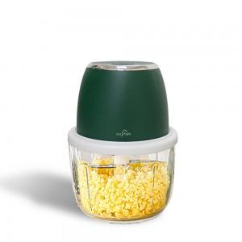 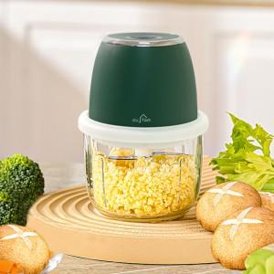

【상세/제작정보】 | <span style="font-size: 12pt;">- 주방의 잇템!! 전동으로 갈아주는 신선한 재료들의 항연!! 쿠팸 전동 무선 다지기</span><br><span style="font-size: 12pt;">- 싸구려 플라스틱 재질이 아닌 위생적인 강화유리 용기로 미세 플라스틱으로 부터 건강을 지키자</span><br><span style="font-size: 12pt;">- 강력한 3단 6중 칼날로 더욱 미세하고 고르게 다져지는 재료들</span><br><span style="font-size: 12pt;">- 대용량 배터리로 무선으로 쉬지않고 40분동안 다질수 있습니다</span><br><span style="font-size: 12pt;">- 간편한 분리세척 , 미끄럼 방지패드로 더욱 안전하고 쉽게 사용가능</span><br><span style="font-size: 12pt;">- 더욱 더 안전한 사용법!!! 용기와 결합이 되어 있지 않으면 칼날은 작동하지 않습니다</span><br><span style="font-size: 12pt;">- 박스사이즈 : 198 x 135 x 125mm</span>

【인쇄/포장옵션】 | 실크, 레이저 / 포장지포장

【공급단가】 | 수량 | 30~ | 100~ | 300~ | 500~ | 1,000~
*VAT별도 | 단가 | 11,600원 | 10,300원 | 9,350원 | 8,800원 | 8,600원

【상품 URL】 | https://www.synergygift.co.kr:443/src/goods_detail.php?gdno=39124

